V713
設備要求仕樣書 |  |  |  |  |  |  |  |  |  |  | 核准 | 審查 | 作成 |  |  |  |  |  |  |  |  |  |  |  |  | 會使用單位 |  |  |  |  |  | 審查 |  |  | 製造 |  |  | 生技 | 設備仕樣確認
 |  |  |  |  |  |  |  |  |  |  |  |  | 戴賢超 2020/1/10 |  |  |  |  |  |  |  |  |  |  |  |  |  |  |  |  |  |  |  |  |  |  |  |  | 戴賢超

工程名稱： |  |  | OP-1270/OP-1280 |  |  |  | 設備名稱： |  | 線圈座鉚合鎖附機 |  |  |  | 台 數 |  | 產能 需求 |  | 預估不良率: |  |  |  | 1.0% |  |  |  |  | Max |  |  | TACT TIME (要求規制時間) |  |  |  |  |  |  | 33.47 |  | 秒 /台 | 符合 | 不符 | 備註
 |  |  |  |  |  |  |  |  |  |  |  |  | 1 | 台 |  |  | 1.出勤時間: |  |  |  | 480 |  | 分/日× |  |  | 20 |  | 日/月= |  | 9600 |  |  | 分/月 | 設備 精度 | R | PPK > |  | 1.67 Min
加工部品 | 加工種類 | V713馬達組立-線圈座鉚合+鎖附 |  |  |  |  |  |  |  |  |  |  |  |  |  |  | 2.月產能 : |  |  |  | 17,207 |  |  |  |  | 台 / 月 |  |  |  |  |  |  |  |  | □ | R&R < |  | 10 % Max
 | 部品圖號 |  |  |  |  |  |  |  |  |  |  |  |  |  |  |  | 3.年產能 : |  |  |  | 206,489 |  |  |  |  | 台 / 年 |  |  |  |  |  |  |  |  | □ | 其他: CGK > 1.66
 | 計劃產能 | 投入生產時間 |  | 240 | 天/年 | 8 |  | HR/日 |  | 60 | 分/HR | 稼動率 | 90% |  | 設備需求計算 |  | 1.預估設備作業時間 (C/T) |  |  |  |  |  |  |  |  |  | 30.00 |  |  | 秒/只 |  |  |  | 作業 高度 | 作業高度： |  | 900 ~950 mm
 |  | 計畫生產數量 |  | 184,000 |  | 台 / 年 |  | LINE TACT ( L/T) |  |  |  | 33.81 | 秒 /台 |  |  |  | 2.預估設備需求(工作站數) |  |  |  |  |  |  |  |  |  | 0.90 |  |  | 台 |  |  |  |  | 入料高度： |  | 900 ~950 mm
設備概要簡圖與說明： |  |  |  |  |  |  |  |  |  |  |  |  |  |  |  |  | 3.計劃產能: |  |  |  | 17,280 |  |  |  |  | 台/月 |  | 207,360 |  |  |  | 台/年 |  |  | 下料高度： |  | 900 ~950 mm
 |  |  |  |  |  |  |  |  |  |  |  |  |  |  | 型式 |  | ◎ | 自動 |  |  |  | 半自動 |  |  |  |  |  | 自動連線 |  |  |  |  |  | 重 量：
 |  |  |  |  |  |  |  |  |  |  |  |  |  |  | 塗裝 |  | 外觀： |  | 淺沙色 |  |  |  |  | ( 虹牌 ) NO.1-60 |  |  |  |  |  |  |  |  |  | 入廠預定： |  | 2020-06-08
 |  |  |  |  |  |  |  |  |  |  |  |  |  |  |  |  | 長： |  | 1000 |  |  | 寬： |  |  | 1300 |  |  | 高： | 1800
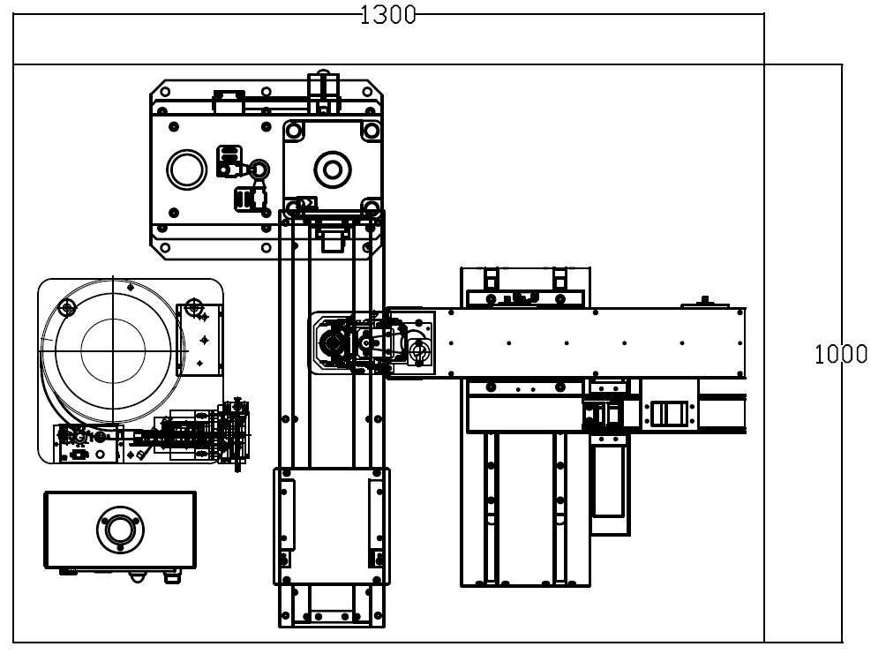
 |  |  |  |  |  |  |  |  |  |  |  |  |  |  | 電力 | 1 | 動力電源 |  |  |  | 三相AC200V |  |  |  | ◎ | 單相AC220V |  |  | 60(Hz) ±10％ |  |  |  | 控制箱附無熔絲開關及漏電防止裝置 控制電壓 DC-24V Max
 |  |  |  |  |  |  |  |  |  |  |  |  |  |  |  |  |  |  |  |  | 三相AC380V |  |  |  |  | 單相AC220V |  |  | 50(Hz) ±10％
 |  |  |  |  |  |  |  |  |  |  |  |  |  |  | 設 備 部 品 | 2 | 馬 達 |  |  |  | 東元 |  |  |  |  | 大同 |  |  |  | 三菱 |  |  | 日東伺服馬達
 |  |  |  |  |  |  |  |  |  |  |  |  |  |  |  | 3 | 電器部品 |  |  |  | 富士 |  |  |  |  | 三菱 |  |  |  | 士林 |  |  | 接觸器、繼電器、微動、近接開關、按鍵、 指示燈… 等
 |  |  |  |  |  |  |  |  |  |  |  |  |  |  |  |  |  |  |  |  | 富士通 |  |  |  | ◎ | 其他
 |  |  |  |  |  |  |  |  |  |  |  |  |  |  |  |  |  |  |  |  | 富士 |  |  |  |  | 三菱 |  |  | ◎ | 士林 |  |  | 無熔絲開關
第二工位
 |  |  |  |  |  |  |  |  |  |  |  |  |  |  |  | 4 | PLC |  |  |  | KOYO |  |  |  |  | 富士通 |  |  |  | 士林
 |  |  |  |  |  |  |  |  |  |  |  |  |  |  |  |  |  |  |  | ◎ | 三菱 |  |  |  |  | OMRON |  |  |  | 安川
 |  |  |  |  |  |  |  |  |  |  |  |  |  |  |  | 5 | 電壓電流表 |  |  |  | 富士 |  |  |  |  | 三菱 |  |  |  | 其他
 |  |  |  |  |  |  |  |  |  |  |  |  |  |  |  | 6 | 溫度控制器 |  |  |  | 神港 |  |  |  |  | 千野 |  |  |  | 其他
第三工位
 |  |  |  |  |  |  |  |  |  |  |  |  |  |  |  | 7 | 電 線 |  |  |  | 太平洋 |  |  |  | ◎ | 其他
 |  |  |  |  |  |  |  |  |  |  |  |  |  |  |  | 8 | 空壓部品 |  |  | ◎ | SMC |  |  |  |  | 亞德客 |  |  |  | 氣立可 |  |  | 電磁閥、空壓缸、二點組合..等
 |  |  |  |  |  |  |  |  |  |  |  |  |  |  |  |  |  |  |  |  | 小金井 |  |  |  |  | 金器 |  |  |  | 其他 |  |  | 使用壓力：5~6 kg/cm2 (電子式數字顯示)
 |  |  |  |  |  |  |  |  |  |  |  |  |  |  |  | 9 | 一次側 空壓壓力 |  |  |  | 三點組合 |  |  |  |  | 洩壓閥 |  |  |  |  |  |  | 壓力錶:數位式/小數點兩位(作業處可視)
 |  |  |  |  |  |  |  |  |  |  |  |  |  |  |  |  |  |  |  | ◎ | 二點組合 |  |  |  |  | 其他 |  |  |  |  |  |  | 二點:濾水
 |  |  |  |  |  |  |  |  |  |  |  |  |  |  |  | 10 | 油壓部品 |  |  |  | NACHI |  |  |  |  | YUKEN(油研）
 |  |  |  |  |  |  |  |  |  |  |  |  |  |  |  |  |  |  |  |  | 其他
 |  |  |  |  |  |  |  |  |  |  |  |  |  |  |  | 11 | 其他部品周邊設備 |  |  |  | 計數器 |  |  |  | ◎ | 三色指示燈 LED DC24V |  |  |  |  |  |  | 設備運轉中:綠燈常亮 設備異常:紅燈常亮(蜂鳴 3 Sec) 材料短缺:黃燈常亮(蜂鳴 3 Sec) 測試 OK :綠燈 2/1 S閃爍 (2回) 測試 NG :紅燈+蜂鳴器 2/1 S閃爍 (2回)
 |  |  |  |  |  |  |  |  |  |  |  |  |  |  |  |  |  |  |  | ◎ | 壓力開關 |  |  |  |  | 電流感測器
 |  |  |  |  |  |  |  |  |  |  |  |  |  |  |  |  |  |  |  |  | 集塵機
 |  |  |  |  |  |  |  |  |  |  |  |  |  |  |  |  |  |  |  |  | 荷重元
 |  |  |  |  |  |  |  |  |  |  |  |  |  |  |  |  |  |  |  |  | 其他
 |  |  |  |  |  |  |  |  |  |  |  |  |  |  | 試 機 、 驗 收 | 12 | 試機日期 |  |  | 預定日： |  |  | TBD |  |  |  |  |  |  |  |  |  | 設備精度、加工時間 :
 |  |  |  |  |  |  |  |  |  |  |  |  |  |  |  |  |  |  |  | 試機工件數：2種各 30 |  |  |  |  |  |  |  | 只 (台全提供) |  |  |  |  | 連續加工 :
 |  |  |  |  |  |  |  |  |  |  |  |  |  |  |  | 13 | 驗收方式 |  |  | ◎ | 依式樣書內容驗收
 |  |  |  |  |  |  |  |  |  |  |  |  |  |  |  |  |  |  |  | ◎ | 連續作業300pcs,不可有停機現像(缺料除外).
 |  |  |  |  |  |  |  |  |  |  |  |  |  |  |  | 14 | 附屬工具 |  |  |  | 內六角板手 (7支組) |  |  |  |  |  |  |  |  | 開口板手 (6只組) |  |  |  |  |  | ◎ | 工具箱一只
第一工位
 |  |  |  |  |  |  |  |  |  |  |  |  |  |  |  |  |  |  |  |  | 活動板手 (250mm) |  |  |  |  |  |  |  |  | 起子＋－各一支 (150mm) |  |  |  |  |  | ◎ | 相關工具
 |  |  |  |  |  |  |  |  |  |  |  |  |  |  |  | 15 | 提出書類 |  |  | 1.使用操作說明書～1式3份 |  |  |  |  |  |  |  |  |  |  | 操作說明書內容：
 |  |  |  |  |  |  |  |  |  |  |  |  |  |  |  |  |  |  |  | 2.型錄或相片～2份 |  |  |  |  |  |  |  |  |  |  | 1.操作說明 (PDF檔）
 |  |  |  |  |  |  |  |  |  |  |  |  |  |  |  |  |  |  |  | 3.交貨簽收單～1式 |  |  |  |  |  |  |  |  |  |  | 2.空油壓迴路圖 (PDF檔）
 |  |  |  |  |  |  |  |  |  |  |  |  |  |  |  |  |  |  |  |  |  |  |  |  |  |  |  |  |  |  | 3.電器迴路圖、PLC程式圖、I/O配置表 (PDF檔）
 |  |  |  |  |  |  |  |  |  |  |  |  |  |  |  |  |  |  |  |  |  |  |  |  |  |  |  |  |  |  | 4.外型全體圖 & 相關結構圖 (PDF檔）
機構說明與限定條件: |  |  |  |  |  |  |  |  |  |  |  |  |  |  |  |  |  |  |  |  |  |  |  |  |  |  |  |  |  |  | 6.相關零件治具圖
一.硬體機構要求 |  |  |  |  |  |  |  |  | 三.軟體功能要求&防呆防護要求 |  |  |  |  |  |  |  |  |  |  |  |  |  |  |  |  |  |  |  |  |  | 7.市販部品明細含部品名稱、廠牌規格、代理商、型錄
 | A.機架外型 |  |  |  |  |  |  |  | 1.設備稼動工時顯示(CT時間) |  |  |  |  |  | 交機/驗收 要求 | 16 | 試車規定 (廠外) |  |  |  | 台全 提供合格零件做為試車樣品 |  |  |  |  |  |  |  |  |  |  |  |  |  |  |  | 共同判定 | 1.設備規劃人員: 戴賢超
 | 1.機架角鐵結構 |  |  |  |  |  |  |  | 2.設定參數修改需密碼才能修改 |  |  |  |  |  |  |  |  |  |  | ◎ | 由現場實際作業人員&生技進行設備試車
 | B.伺服鎖附模組(1軸) |  |  |  |  |  |  |  | 3.機種參數設置 |  |  |  |  |  |  |  |  |  |  | ◎ | 手/自動作業正常. |  |  |  |  |  |  |  |  |  |  |  |  |  |  |  |  | 2.製造單位人員:
 | 1.XY-Table 伺服滑台 |  |  |  |  |  |  |  | 4.同工件防止二次作業 |  |  |  |  |  |  |  |  |  |  | ◎ | 檢知裝置正常
 | 2.單軸吸取式 |  |  |  |  |  |  |  | 5.浮鎖檢知(近接開關使用:OMRON E2E-X1C1) |  |  |  |  |  |  |  |  |  |  | ◎ | 伺服起子扭力輸出----PPK>1.67 Min |  |  |  |  |  |  |  |  |  |  |  |  |  |  |  |  | 3.採購單位人員:
 | 3.日東伺服馬達+控制器*1(扭力1.0NM~4.5NM) |  |  |  |  |  |  |  | 6.螢幕顯示扭力值,上下限管制值,OK/NG數量顯示 |  |  |  |  |  |  |  |  |  |  | ◎ | 連續作業 30 pcs,鉚合鎖附正常
 | 4.快速換模夾爪治具 |  |  |  |  |  |  |  | 7.手/自動作業模式,作動皆需要防撞防護PLC互鎖 |  |  |  |  |  |  |  |  |  |  |  |  |  |  |  |  |  |  |  |  |  |  |  |  |  |  |  |  |  |  | 填表
 | C.振動盤供料系統 |  |  |  |  |  |  |  | 8.可選擇鉚合/鎖附單機自動運作
 | 1.自動供給螺絲(M4螺絲) |  |  |  |  |  |  |  | 四.動作流程
 | 2.螺絲有無料偵測 |  |  |  |  |  |  |  | 1.自動模式下,人手取工件放置第一工位治具上定位. |  |  |  |  |  |  |  | 驗收規定 (廠內) |  |  | ◎ | 設備入場後連續作業 300 pcs,不可有停機現像(缺料除外) |  |  |  |  |  |  |  |  |  |  |  |  |  |  |  |  |  |  | 交機 日期
 | 3.真空吸取檢知 |  |  |  |  |  |  |  | 2.按壓起動鈕,治具自動移載至第二工位. |  |  |  |  |  |  |  |  |  |  | ◎ | 伺服起子扭力輸出----PPK>1.67 Min
 | D.底模位移機構 |  |  |  |  |  |  |  | 3.偵測工件定位後,自動進行線圈座端子鉚合,完成後自動移載至第三工位 |  |  |  |  |  |  |  |  |  |  | ◎ | 檢知裝置正常
 | 1.底模位移伺服滑台(二工位移載) |  |  |  |  |  |  |  | 4.第三工位偵測工件定位後,螺絲自動供料機構將1PCS螺絲送至定位 |  |  |  |  |  |  |  |  |  |  | ◎ | 因設備造成的不良率: 0.5%以下.
 | E.鉚合機構 |  |  |  |  |  |  |  | 伺服起子移載至取螺絲位置,以真空吸取方式吸取螺絲,判定有料後
 | 1.氣動壓床 |  |  |  |  |  |  |  | 伺服起子依據設定座標移載至工件螺絲孔處進行鎖附,重覆取螺絲及
 | 2.鉚合治具(LH/RH共用),下模定位需能承受高壓力作業 |  |  |  |  |  |  |  | 鎖附動作3次,將3psc螺絲鎖附完成.
 | 3.鉚合空壓壓力可調且獨立顯示安裝於作業可視之處 |  |  |  |  |  |  |  | 5.鎖附完成之工件,治具自動移至第一工位,人工取料後完成一次作業.
二.電器硬體要求
 | 1.固定式人機螢幕台達7吋彩色
 | 2.使用三菱5U PLC
 | 3.光閘防護 SUNX NA40-8

 |  |  |  |  |  |  |  |  |  |  |  |  |  |  |  |  |  |  |  |  |  |  |  |  |  |  |  |  |  |  |  |  |  |  |  |  |  |  |  |  | E0346A01

